GRANULOMETRÍA GRAVA
 |  |  |  |  | LABORATORIO DE SUELOS Y MATERIALES "UNIVO"
 |  |  |  |  |  |  |  |  |  |  |  |  |  |  |  |  |  |  |  |  |  |  |  |  |  |  | "REMODELACION Y EQUIPAMIENTO DE UNIDAD COMUNITARIA DE SALUD FAMILIAR BASICA, CANTON BOQUIN, MUNICIPIO DE POLOROS, DEPARTAMENTO DE LA UNION”
 |  |  |  |  | ANÁLISIS GRANULOMÉTRICO DE LA GRAVA ASTM C-33

.
Proyecto: |  |  |  |  |  |  |  |  |  |  |  |  |  |  |  |  |  |  |  |  |  |  |  |  |  |  | ISRAEL ARCIDES RODRIGUEZ SANCHEZ

Solicitante:

Procedencia del Material:

Fecha de Ensayo: |  |  |  |  |  |  |  | Laboratorista: |  |  |  |  |  |  | Revisó: |  | ING MICHELLE ZELAYA
 |  |  |  |  |  |  |  |  |  |  |  |  |  |  |  |  |  |  |  |  |  |  |  |  |  |  |  | LUIS SEGOVIA/OTONIEL GOMEZ

Peso N°: |  |  |  |  |  |  | gr. | Peso Tara: |  |  |  |  |  | gr. | Peso Neto: |  |  | 0.00 |  |  |  |  | gr.

AGREGADO GRUESO (GRAVA) PARA CONCRETO HIDRAULICO

Malla |  |  |  | Peso Parcial Retenido |  |  |  |  | % Retenido Parcial |  |  | % Retenido Acumulado |  |  |  | % que Pasa |  |  |  | Especificación ASTM C-33-No 57.

1 1/2" |  | 37.500 |  |  |  |  |  |  | #DIV/0! |  |  | #DIV/0! |  |  |  | #DIV/0! |  |  |  | 100% |  | 100% |  |  |  |  | 37.500 | #DIV/0! | 100% | 100%
1" |  | 25.000 |  |  |  |  |  |  | #DIV/0! |  |  | #DIV/0! |  |  |  | #DIV/0! |  |  |  | 95% | - | 100% |  |  |  |  | 25.000 | #DIV/0! | 95% | 100%
3/4" |  | 19.000 |  |  |  |  |  |  | #DIV/0! |  |  | #DIV/0! |  |  |  | #DIV/0! |  |  |  | 60% | - | 85% |  |  |  |  | 19.000 | #DIV/0! | 60% | 85%
1/2" |  | 12.500 |  |  |  |  |  |  | #DIV/0! |  |  | #DIV/0! |  |  |  | #DIV/0! |  |  |  | 25% | - | 60% |  |  |  |  | 12.500 | #DIV/0! | 25% | 60%
3/8" |  | 9.500 |  |  |  |  |  |  | #DIV/0! |  |  | #DIV/0! |  |  |  | #DIV/0! |  |  |  | 10% | - | 40% |  |  |  |  | 9.500 | #DIV/0! | 10% | 40%
No 4 |  | 4.750 |  |  |  |  |  |  | #DIV/0! |  |  | #DIV/0! |  |  |  | #DIV/0! |  |  |  | 0% | - | 10% |  |  |  |  | 4.750 | #DIV/0! | 0% | 10%
No 8 |  | 2.360 |  |  |  |  |  |  | #DIV/0! |  |  | #DIV/0! |  |  |  | #DIV/0! |  |  |  | 0% | - | 5% |  |  |  |  | 2.360 | #DIV/0! | 0% | 5%
Fondo |  |  |  | 0.00 |  |  |  |  | #DIV/0! |  |  | #DIV/0!
Total |  |  |  | 0.00
ANALISIS GRANULOMETRICO EN AGREGADOS GRUESOS, ASTM C-33 ESPECIFICACION N°57

 |  |  |  |  |  |  |  |  |  |  |  |  |  |  |  |  |  |  |  |  |  |  |  | 0.00

 |  |  |  |  |  |  |  |  |  |  |  |  |  |  |  |  |  |  |  |  |  |  |  |  | 0.00
 |  |  |  |  |  |  |  |  |  |  |  |  |  |  |  |  |  |  |  |  |  |  |  |  | 0.00
 |  |  |  |  |  |  |  |  |  |  |  |  |  |  |  |  |  |  |  |  |  |  |  |  |  | #DIV/0!

 |  |  |  |  |  |  |  |  |  |  |  |  |  |  |  |  |  |  |  |  |  |  |  | 0.00
 | MATERIAL LAVADO EN MALLA 200

 | INICIAL |  | 0.00 |  |  | gr. | RETENIDO TOTAL |  |  | 0.00 |  | gr. | PASA EN TAMIZADO FINAL |  |  |  |  |  | 0.00 |  | gr.

 | FONDO DE ENSAYO |  | 3.80 |  |  | gr. | PASA EN LAVADO |  |  | -3.80 |  | gr. | MODULO DE FINURA ASTM 125 |  |  |  |  |  | #DIV/0! |  |  |  |  |  | ASTM C 125
 |  |  |  |  |  |  | PASA TAMIZ N°200 |  |  | #DIV/0! |  | % | ESPECIFICADO MF |  |  |  |  |  | 2.3 - 3.1
 |  |  | .
 | OSERVACIONES

0 |  |  |  |  |  |  |  |  |  |  | ING FRANCISCO GRANADOS
Tecnico de Laboratorio de suelos y Materiales. |  |  |  |  |  |  |  |  |  |  | Jefe Técnico de Laboratorio de suelos y Materiales.

ANALISIS GRANULOMETRICO EN AGREGADOS FINOS, AASHTO M-6, AASHTO T 27
ANALISIS GRANULOMETRICO EN AGREGADOS FINOS, AASHTO M-6, AASHTO T 27
ANALISIS GRANULOMETRICO EN AGREGADOS FINOS, AASHTO M-6, AASHTO T 27
ANALISIS GRANULOMETRICO EN AGREGADOS FINOS, AASHTO M-6, AASHTO T 27
ANALISIS GRANULOMETRICO EN AGREGADOS FINOS, AASHTO M-6, AASHTO T 27

GRANULOMETRIA DE ARENA
 |  |  |  |  | LABORATORIO DE SUELOS Y MATERIALES "UNIVO"

 |  |  |  |  | ANÁLISIS GRANULOMÉTRICO DEL ARENA ASTM C-136 AASTHO T-27

.
Proyecto: |  |  | 0

Solicitante: |  |  | 0

Procedencia del Material:

Fecha de Ensayo: |  |  |  |  |  |  |  | Laboratorista: |  |  |  |  |  | Revisó: |  | ING MICHELLE ZELAYA

Peso Bruto: |  |  |  |  |  |  | gr. | Peso Tara: |  |  |  |  | gr. | Peso Neto: |  |  | 0.00 |  |  |  |  | gr.

AGREGADO FINO (ARENA) PARA CONCRETO HIDRAULICO AASHTO T 27

Malla |  |  |  | Peso Parcial Retenido |  |  |  |  | % Retenido Parcial |  | % Retenido Acumulado |  |  |  | % que Pasa |  |  |  | Especificación AASHTO M-6

3/8" |  | 9.500 |  |  |  |  |  |  | #DIV/0! |  | #DIV/0! |  |  |  | #DIV/0! |  |  |  | 100% |  | 100% |  |  | 9.500 | #DIV/0! | 100% | 100%
No.4 |  | 4.750 |  |  |  |  |  |  | #DIV/0! |  | #DIV/0! |  |  |  | #DIV/0! |  |  |  | 95% | - | 100% |  |  | 4.750 | #DIV/0! | 95% | 100%
No.8 |  | 2.360 |  |  |  |  |  |  | #DIV/0! |  | #DIV/0! |  |  |  | #DIV/0! |  |  |  | 80% | - | 100% |  |  | 2.360 | #DIV/0! | 80% | 100%
No.16 |  | 1.180 |  |  |  |  |  |  | #DIV/0! |  | #DIV/0! |  |  |  | #DIV/0! |  |  |  | 50% | - | 85% |  |  | 1.180 | #DIV/0! | 50% | 85%
No.30 |  | 0.630 |  |  |  |  |  |  | #DIV/0! |  | #DIV/0! |  |  |  | #DIV/0! |  |  |  | 25% | - | 60% |  |  | 0.630 | #DIV/0! | 25% | 60%
No.50 |  | 0.320 |  |  |  |  |  |  | #DIV/0! |  | #DIV/0! |  |  |  | #DIV/0! |  |  |  | 5% | - | 30% |  |  | 0.320 | #DIV/0! | 5% | 30%
No.100 |  | 0.160 |  |  |  |  |  |  | #DIV/0! |  | #DIV/0! |  |  |  | #DIV/0! |  |  |  | 0% | - | 10% |  |  | 0.160 | #DIV/0! | 0% | 10%
No.200 |  | 0.075 |  |  |  |  |  |  | #DIV/0! |  | #DIV/0! |  |  |  | #DIV/0! |  |  |  | 0% | - | 3% |  |  | 0.075 | #DIV/0! | 0% | 3%
Fondo |  |  |  | 0.00 |  |  |  |  | #DIV/0! |  | #DIV/0! |  |  |  | #DIV/0!
Total |  |  |  | 0.00
ANALISIS GRANULOMETRICO EN AGREGADOS FINOS, AASHTO M-6, AASHTO T- 27

 |  |  |  |  |  |  |  |  |  |  |  |  |  |  |  |  |  |  |  |  |  |  |  |  | PASA LA 200
 |  |  |  |  |  |  |  |  |  |  |  |  |  |  |  |  |  |  |  |  |  |  | 0.00 |  | #DIV/0!

 | MATERIAL LAVADO EN MALLA 200

 | INICIAL |  |  | 0.00 |  | gr. | RETENIDO TOTAL |  |  | 0.00 | gr. | PASA EN TAMIZADO FINAL |  |  |  |  |  | 0.00 |  | gr.

 | FONDO DE ENSAYO |  |  | 9.50 |  | gr. | PASA EN LAVADO |  |  | -9.50 | gr. | MODULO DE FINURA |  |  |  |  |  | #DIV/0!
 |  |  |  |  |  |  |  |  |  |  |  | ESPECIFICADO MF |  |  |  |  |  | 2.3 - 3.1

 | OSERVACIONES

0 |  |  |  |  |  |  |  |  |  | ING FRANCISCO GRANADOS
Tecnico de Laboratorio de suelos y Materiales. |  |  |  |  |  |  |  |  |  | Jefe Técnico de Laboratorio de suelos y Materiales.
ANALISIS GRANULOMETRICO EN AGREGADOS FINOS, AASHTO M-6, AASHTO T 27
ANALISIS GRANULOMETRICO EN AGREGADOS FINOS, AASHTO M-6, AASHTO T 27
ANALISIS GRANULOMETRICO EN AGREGADOS FINOS, AASHTO M-6, AASHTO T 27
ANALISIS GRANULOMETRICO EN AGREGADOS FINOS, AASHTO M-6, AASHTO T 27

DISEÑO CONCRETO 210 - FULLER
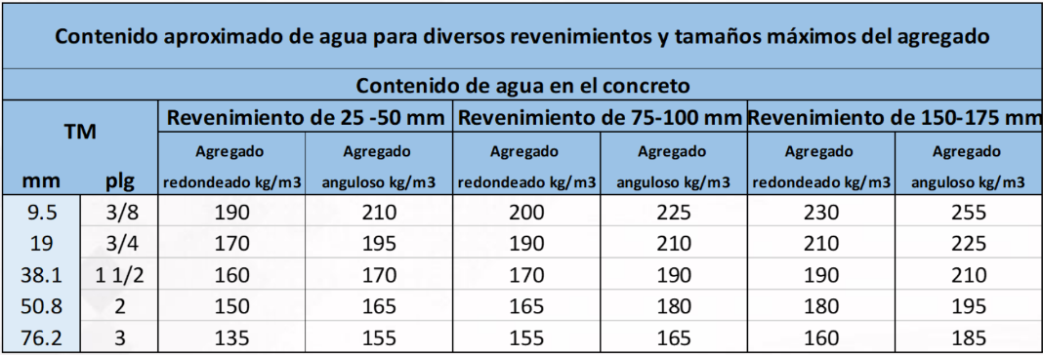
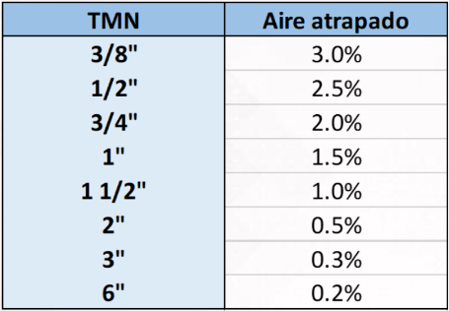
 | LABORATORIO DE SUELOS Y MATERIALES UNIVO.

PROPORCIONAMIENTO DE MEZCLAS DE CONCRETO
MÉTODO DE FULLER
PROYECTO : | 0
UBICACION :
SOLICITANTE : | 0
ESTRUCTURA : | Elementos varios.
DISEÑO: |  |  |  |  | f´c = | 210.00 Kg/Cm2 |  |  | Calculo del F'c para diseño de Concreto.
Fecha de Diseño: |  |  |  |  | f´cr = | 295 Kg/Cm2
Tipo de Mezcla: | CONCRETO CONVENCIONAL. f'c= 180 kg/cm2 |  |  |  | Revenimiento = | 10.00 - 15.00 cms. |  |  | Resistencia Deceada F'c. |  |  | 180.00 Kg/Cm2 |  | ACI- 318 | DETERMINACION DE F'c.
 |  |  |  |  | Cemento = | C 1157 (HOLCIM) |  |  | Revenimiento deseado. |  |  | 8± 2 | Cm | rango resisten.kg/cm2 |  | F'c + rango a sumar
 |  |  |  |  | G.E. Cemento = | 2.913 |  |  | F'cr= |  | F'c= | 85.00 Kg |  | menor 210 |  | 70.00 Kg
DATOS DE AGREGADOS |  |  | 0 | 0 |  |  |  |  |  |  | F'c= | 210.00 Kg/Cm2 |  | 210-351 |  | 85.00 Kg
 |  |  | Arena | Grava |  |  |  |  |  |  | F'c= | 295.00 Kg/Cm2 |  | mayor 350 |  | 50.00 Kg
(a) gravedad específica (G) |  |  | #DIV/0! | #DIV/0!
(b) Peso Volumétrico Seco Suelto (kg/m3) |  |  | #DIV/0! | #DIV/0!
(c) Peso Volumétrico Seco Compactado (kg/m3) |  |  | #DIV/0! | #DIV/0!
(d) Humedad (%) |  |  | 12.550 | 5.940
(e) Absorción (%) |  |  | #DIV/0! | #DIV/0!
M.F. |  |  | #DIV/0! | ---
TMN |  |  | --- | 1''
TM (mm) |  |  | --- | 38.10
K1 (Factor de forma del agregado) |  |  | --- | 0.00375 |  |  |  | 38.1
Abertura de malla de referencia (malla N° 4) (mm) |  |  | 4.76
% De agregado fino que pasa malla N° 4 |  |  | #DIV/0! | ---
% De agregado grueso que pasa malla N° 4 |  |  | --- | #DIV/0!
Z (Relación Cemento/Agua) |  |  | 1.606
Relación A/C |  |  | 0.62
Agua |  |  | 225 | L/m3
Cemento |  |  | 361 | kg/m3 | 8.5 | bol
Aire atrapado |  |  | 1.50 | %
Volumen absoluto de los materiales por metro cúbico de concreto
Volumen absoluto de cemento |  |  | 0.124 | M3
Volumen absoluto de agua |  |  | 0.225 | M3
Volumen absoluto de aire |  |  | 0.015 | M3
Volumen absoluto de los agregados |  |  | 0.636 | M3
Cantidad de agregado ideal que pasa malla N° 4 |  |  | 35.35 | %
Volumen de grava |  |  | #DIV/0! | %
Volumen de arena |  |  | #DIV/0! | %
Volumen absoluto de arena |  |  | #DIV/0! | M3
Volumen absoluto de grava |  |  | #DIV/0! | M3
Calculos
Peso de cemento |  |  | 361.350 | kg/m3 |  |  |  |  |  | PROP. VOL POR BOLSA
Peso de agregado fino seco |  |  | #DIV/0! | kg/m3 |  |  |  |  |  | Cemento | 8.50
Peso de agregado grueso seco |  |  | #DIV/0! | kg/m3 |  |  |  |  |  | Agua | 225.00 | L
Agua |  |  | 225.000 | L/m3 |  |  |  |  |  | ADICRETE |  | L
Corrección por Humedad y Absorción |  |  |  |  |  |  |  |  |  | Arena | #DIV/0!
Humedad de arena |  |  | #DIV/0! | kg |  |  |  |  |  | Grava | #DIV/0!
Humedad de grava |  |  | #DIV/0! | kg
Agua libre de arena |  |  | #DIV/0! | %
Agua libre de grava |  |  | #DIV/0! | %
Agua aportada por arena |  |  | #DIV/0! | L
Agua aportada por grava |  |  | #DIV/0! | L
Agua aportada |  |  | #DIV/0! | L
Cantidades Requeridas para un Metro Cúbico de Concreto.

Calculadas |  |  | Usadas en la Obra |  |  | Proporción Volumetrica
Cemento | 361 | kg | Cemento | 361 | kg/m3 | 1 | Cub.
Agua | 225 | L | Agua | #DIV/0! | L
 |  | L | ADICRETE |  | L
Arena Seca | #DIV/0! | kg | Arena húmeda | #DIV/0! | kg | #DIV/0! | Cub.
Grava seca | #DIV/0! | kg | Grava Húmeda | #DIV/0! | kg | #DIV/0! | Cub.
Peso Volumétrico de Concreto. | #DIV/0! | kg/m3 | Peso Volumétrico de Concreto. | #DIV/0! | kg/m3

NOTA: DISEÑO ACI 211 CON MUESTREO DE CILINDROS DE CONCRETO A FALLAR A 3,7, Y 28 DIAS.
TEC. DE LABORATORIO: |  |  |  | DISEÑADO POR:
0 |  |  |  | ING FRANCISCO GRANADOS

 |  |  |  |  |  | .

DISEÑO CONCRETO 180

 | LABORATORIO DE SUELOS Y MATERIALES UNIVO.

PROPORCIONAMIENTO DE MEZCLAS DE CONCRETO |  |  |  |  |  |  |  |  | f'c= 210 kg/cm2
METODO ACI 211.1
PROYECTO : | 0
UBICACION :
SOLICITANTE : | 0
ESTRUCTURA : | Elementos varios.
DISEÑO: |  |  |  |  | f´c = | 180.00 Kg/Cm2 |  |  | Calculo del F'c para diseño de Concreto.
Fecha de Diseño: |  |  |  |  | f´cr = | 250.00 Kg/Cm2
Tipo de Mezcla: | CONCRETO CONVENCIONAL. f'c= 180 kg/cm2 |  |  |  | Revenimiento = | 10.00 - 15.00 cms. |  |  | Resistencia Deceada F'c. |  |  | 180.00 Kg/Cm2 |  |  | ACI- 318 | DETERMINACION DE F'c.
 |  |  |  |  | Cemento = | C 1157 (HOLCIM) |  |  | Revenimiento deseado. |  |  | 8± 2 | Cm |  | rango resisten.kg/cm2 |  | F'c + rango a sumar
 |  |  |  |  | G.E. Cemento = | 2.913 |  |  | F'cr= |  | F'c= | 70 |  |  | menor 210 |  | 70.00 Kg
DATOS DE AGREGADOS |  |  | 0 | 0 |  |  |  |  |  |  | F'c= | 180.00 Kg/Cm2 |  |  | 210-351 |  | 85.00 Kg
 |  |  | Arena | Grava |  |  |  |  |  |  | F'c= | 250.00 Kg/Cm2 |  |  | mayor 350 |  | 50.00 Kg
(a) gravedad específica (G) |  |  | #DIV/0! | #DIV/0!
(b) Peso Volumétrico Seco Suelto (kg/m3) |  |  | #DIV/0! | #DIV/0!
(C) Peso Volumétrico Seco Compactado (kg/m3) |  |  | #DIV/0! | #DIV/0!
(D) Humedad (%) |  |  | 12.550 | 5.940
(E) Absorción (%) |  |  | #DIV/0! | #DIV/0!
M.F. |  |  | #DIV/0! | ---
TMN |  |  | --- | 1''
CALCULOS |  |  |  |  |  |  |  |  |  | AGUA
Relación A/C |  |  | 0.62 |  |  |  |  | CEMENTO | 298 | 202.64 | LTS
Agua |  |  | 202 | L/m3 |  |  |  | R A/C | 0.68
Cemento |  |  | 327 | kg/m3 | 8 | bol |  | 327.33754659
Volumen de agregado grueso |  |  | 0.64 | m3
Peso de agregado grueso seco |  |  | #DIV/0! | kg/m3 |  |  |  | 905.2 |  |  |  | 6 | 42.5 |  | 255
Aire atrapado |  |  | 1.50 | %
Volumen sólido de cemento |  |  | 112 | L |  |  |  | 112
Volumen de agua |  |  | 202 | L |  |  |  | 179 |  | 7.7020599197
Volumen de grava |  |  | #DIV/0! | L |  |  |  | 349
Volumen de aire |  |  | 15 | L |  |  |  | 20
Volumen total sin arena |  |  | #DIV/0! | L |  |  |  | 660
Volumen sólido de arena |  |  | #DIV/0! | L |  |  |  | 350
Peso de arena |  |  | #DIV/0! | kg |  |  |  | 860 |  |  | PROP. VOL POR BOLSA
Corrección por Humedad y Absorción |  |  |  |  |  |  |  |  |  |  | Cemento | 7.70
Humedad de arena |  |  | #DIV/0! | kg |  |  |  | 35.2 |  |  | Agua | 202.00 | L
Humedad de grava |  |  | #DIV/0! | kg |  |  |  | 16.4 |  |  | ADICRETE |  | L
Agua libre de arena |  |  | #DIV/0! | % |  |  |  | -3.55 |  |  | Arena | #DIV/0!
Agua libre de grava |  |  | #DIV/0! | % |  |  |  | -0.65 |  |  | Grava | #DIV/0!
Agua aportada por arena |  |  | #DIV/0! | L |  |  |  | -30.5
Agua aportada por grava |  |  | #DIV/0! | L |  |  | Cub. | -5.9
Agua aportada |  |  | #DIV/0! | L |  |  | Cub. | -36.4
Cantidades Requeridas para un Metro Cúbico de Concreto.

Calculadas |  |  | Usadas en la Obra |  |  | Proporción Volumetrica |  | calculadas | usadas en obra |  | en volumen | en volumen | 0.045 | lts | Usadas en la Obra
Cemento | 327 | kg | Cemento | 327 | kg/m3 | 1 | Cub. | 298 | 298 |  | 1 | 1 | 14.73 |  | Cemento | 14.73 | kg/m3
Agua | 202 | L | Agua | #DIV/0! | L |  |  | 179 | #DIV/0! | 179+36.4 |  |  | #DIV/0! |  | Agua | #DIV/0! | L
 |  | L | ADICRETE |  | L |  |  |  |  |  |  |  |  |  | ADICRETE |  | L
Arena Seca | #DIV/0! | kg | Arena húmeda | #DIV/0! | kg | #DIV/0! | Cub. | 860 | 895 | 860+35 | 895/298 | #DIV/0! | #DIV/0! |  | Arena húmeda | #DIV/0! | kg
Grava seca | #DIV/0! | kg | Grava Húmeda | #DIV/0! | kg | #DIV/0! | Cub. | 905 | 921 | 905+16.4 | 292/298 | #DIV/0! | #DIV/0! |  | Grava Húmeda | #DIV/0! | kg
Peso Volumétrico de Concreto. | #DIV/0! | kg/m3 | Peso Volumétrico de Concreto. | #DIV/0! | kg/m3 |  |  | suma=2243 | 2331


NOTA: DISEÑO ACI 211 CON MUESTREO DE CILINDROS DE CONCRETO A FALLAR A 3,7, Y 28 DIAS.
TEC. DE LABORATORIO: |  |  |  | DISEÑADO POR:
0 |  |  |  | ING FRANCISCO GRANADOS


 |  |  |  |  |  | .

GRAF. DISEÑO CONCRETO 180
 | dias | resistencia | estructura |  | RESISTENCIA DE CILINDROS DE LODOCRETO. [ASTM D-4832]

 | 0 | 0 |  |  |  | VIVIENDAS N° 9,10,11 Y VIVIENDAS N° 26, 27, 28
211.64636321 | 0 | 0.00
 | 0 | 0.00
222.65510702 | 0 | 0.00
Cilindros de Concreto; Resistencia a la Compresión, bajo Normativa ASTM C-39
 | 0 | 0.00
221.34968779 |  |  | #REF!
 | 0 | 0 |  |  |  |  | ENSAYOS DE RESISTENCIA DE CILINDROS DE CONCRETO ENDURECIDO. [ASTM C-39]
212.19169975 | 0 | 0.00
Resistencia en Kg/cm²
 | 3 | #REF! | promedio
 | 7 | #REF! |  | 363.84829921
 | 28 | #REF!
NO APLICA
 | 0 | 0
 | 0 | 0.00
 | 7 | 24.55
 | 14 | 0
 | 28 | 271

 | 0 | 0
 | 0 | 0.00
 | 7 | 29.51
Edad en Dias
 | 14 | 0
 | 28 | 265
 | 0 | 0 | Cilindro 5
 | 3 | 0
 | 7 | 0
 | 14 | 0
 | 28 | 246
 | 0 | 0 | Cilindro 6
 | 3 | 0
 | 7 | 0
 | 14 | 0
 | 28 | 259

Morteros - Revision Volumetrica
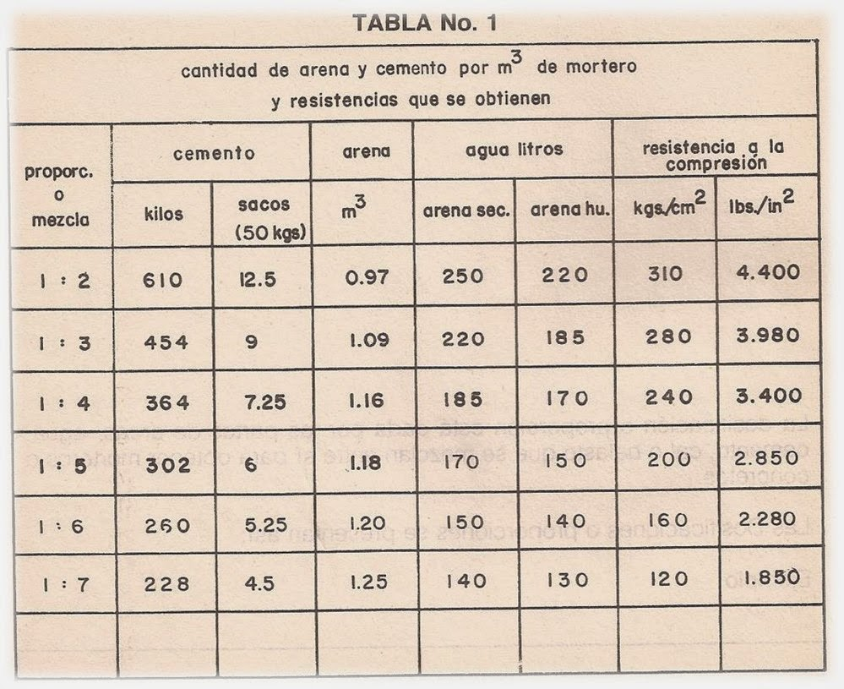
 | LABORATORIO DE SUELOS Y MATERIALES "UNIVO"

 | Proporcionamiento Volumétrico de Mortero ASTMC- 476 |  |  |  |  |  |  |  |  |  |  |  | ASTM-c 476

Tipo | "M"
f'c | 140 | kg/cm² | A/C | 0.47
Fluides | 12 | + | 2 | cm

Nombre de elemento | MAMPOSTERIA

Material | Identificación |  | Gravedad | Peso Vol. | Composición Volumétrica en peso
 |  |  | Especifica | Seco Suelto
Cemento | C 1157 (HOLCIM) |  | #REF! | 1386.00 | Arena | 50 | Arena | Pa,% = | 50
Arena | 0 |  | #DIV/0! | #DIV/0!
Arena | 0 |  | #DIV/0! | #DIV/0! | Arena | 50 |  |  |  | Pg | = | 1.000
Dosificación de Aditivos |  |  | ml/Kg | G.Especifica |  |  | Grava | Pg,% = | 50 | Pa
Aditivo 1 |  |  | 0.00 | 0.00
Aditivo 2 |  |  | 0.00 | 0.00 | Contenido de arena y grava (l/m³)
 |  |  | 0.00 | 0.00 | Vag = | 1000 | - | #REF! | = | #REF!
 |  |  |  |  | Vg | = | Pg | x | da | = | #DIV/0!
Material | Consumo |  | Proporcionamiento Volumetricos |  | Va |  | Pa |  | dg
 | Kg/m³ | L/m³ | Absolutos SSS Sueltos | Seco Suelto
Cemento | 475 | #REF! | 1 | 1
Agua | 225 | 225.0 | 0.47 |  | Va = | Vag |  | = | #REF!
Vacíos | 10 | 100 |  |  |  | 1 + | Vg
Arena | #REF! | #REF! | #REF! | #REF! |  |  | Va
Arena | #REF! | #REF! | #REF! | #REF! | Vg = | Vag - | Va = | #REF!
Aditivo 1 | 0.00 | 0.00 | 1 cub. de cemento/2.6 cub. de arena
Aditivo 2 | 0.00 | 0.00 | Relación A/C |  |  | 11.176470588
 | 0.00 | 0.00
Suma | #REF! | #REF! | 0.47

#REF! |  |  |  |  | Enrique Morejon
#REF! |  |  |  |  | Coor. Laboratorio de suelos y Materiales.

RESISTENCIA DE MORTERO
 |  |  |  | LABORATORIO DE SUELOS Y MATERIALES UNIVO |  |  |  |  |  |  |  |  |  |  | KN | Kg
 |  |  |  | C O N T R O L, M U E S T R E O Y DETERMINACIÓN DE LA RESISTENCIA DE MORTEROS DE CEMENTO HIDRÁULICO USANDO CUBOS DE 50 MM O 50.8 MM DE LADO (ASTM C 109). |  |  |  |  |  |  |  |  |  |  | 1.00 | 1 | 1

Proyecto: |  | 0 |  |  |  |  |  |  |  |  |  |  |  |  |  |  |  | #REF!
Solicitante: |  | 0
Procedencia del Material: |  |  |  |  |  |  |  |  |  |  |  |  |  |  |  |  |  | INVERSIONES Y COSTRUCCION MIGUELEÑA S.A. DE C.V.
Fecha de Ensayo: |  |  |  | Laboratorista: |  |  |  |  | Revisó: |  | Ing Michelle Zelaya

CUBO N° | FECHA |  | Edad [Días] | Diá metro [cm] | Altura [cm] | Peso [g] | Área [cm2] | Carga [Kg] | Resistencia [kg/cm²] | Resistencia de diseño [kg/cm²] | % De Ganancia Resisitencia | Resist Prom [kg/cm²] | Observaciones | DIAS | RESITENCIA
 | Elaborac | Prueba |  |  |  |  |  |  |  |  |  |  |  | 0.0 | 0.0
CM-001 | 0 | 0 |  |  |  |  | 0.00 |  | #DIV/0! |  | #DIV/0! | #DIV/0! | 0.0 | 2.00 | #DIV/0! | 4x1 | #DIV/0!
CM-002 | 0 | 0 |  |  |  |  | 0.00 |  | #DIV/0! |  |  |  |  | 7.00 | #DIV/0!
CM-003 | 0 | 0 |  |  |  |  | 0.00 |  | #DIV/0! |  | #DIV/0! | #DIV/0! |  | 28.00 | #DIV/0!
CM-004 | 0 | 0 |  |  |  |  | 0.00 |  | #DIV/0! |  |  |  |  | 2.00 | #DIV/0! | 4x1 | #DIV/0!
CM-005 | 0 | 0 |  |  |  |  | 0.00 |  | #DIV/0! |  | #DIV/0! | #DIV/0! |  | 7.00 | #DIV/0!
CM-006 | 0 | 0 |  |  |  |  | 0.00 |  | #DIV/0! |  |  |  |  | 28.00 | #DIV/0!

0 |  |  |  |  |  |  |  |  | Ing Francisco Granados
Técnico de Laboratorio de Suelos y Materiales |  |  |  |  |  |  |  |  | Jefe Técnico de Laboratorio de Suelos y Materiales

RESISTENCIA DE CUBOS DE MORTERO [ASTM C-109]
0.00 | 0.00 |  | 0
2.00 | 0.00
7.00 | 0.00
28.00 | 0.00

 |  | y | x
 |  | 140 | 28
 |  | 0 | 28
 |  | 140 | 0
 |  | 140 | 28

PRISMAS
 |  |  |  | LABORATORIO DE SUELOS Y MATERIALES "UNIVO"

 |  |  |  |  |  |  |  |  |  |  |  |  |  |  | LILIANA ALEXANDRA SERRANO SEGOVIA
 |  |  |  | ENSAYOS DE RESISTENCIA A LA COMPRESIÓN DE PRISMAS DE MAMPOSTERÍA [ASTM C1019]

Proyecto: |  |  | 0
Solicitante: |  |  | 0
Procedencia del Material:
Fecha de Muestreo: |  |  |  | Laboratorista: |  |  |  |  |  | Revisó: |  | Ing. Michelle Zelaya

C O N T R O L, M U E S T R E O Y COMPRESION D E P R I S M A S.

Prisma N° | Fecha |  | Edad [Días] | ANCHO [Cm] | ALTURA (Cm) | LONGITUD (Cm) | Peso [g] | Carga [Kg] | Resis tencia [kg/cm²] | Resist Prom [kg/cm²] | Resistencia de diseño [kg/cm²] | Porcentage de Resistencia | Observaciones |  |  | cono
 | Elaborac | Ensayo
PR-001 | 0 | 0 |  |  |  |  |  |  |  |  |  | #VALUE! | 0.0
 |  |  |  |  |  |  |  |  |  |  |  |  |  | fermin
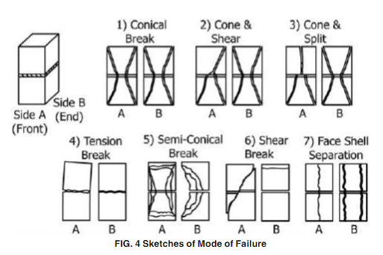
PR-002 | 0 | 0 |  |  |  |  |  |  |  |  |  | #VALUE! | 0.0
 |  |  |  |  |  |  |  |  |  |  |  |  |  | fermin
PR-003 | 0 | 0 |  |  |  |  |  |  |  |  |  |  | 0.0 |  |  | Cono
 |  |  |  |  |  |  |  |  |  |  |  |  |  | fermin


0 |  |  |  |  |  |  |  |  | ING FRANCISCO GRANADOS
Técnico de Laboratorio de Suelos y Materiales |  |  |  |  |  |  |  |  | Jefe Técnico de Laboratorio de Suelos y Materiales

9.60 | 10.2 | 18.7 | 3920 | 32631.14

9.80 | 9.5 | 18.9 | 3800 | 25789.34

9.65 | 9.5 | 19 | 3650 | 24530.3 |  |  |  |  |  | LABORATORIO DE SUELOS Y MATERIALES "UNIVO"

9.80 | 10.15 | 19.2 | 4306 | 33330.51
 |  |  |  |  |  |  |  |  |  | ENSAYOS DE RESISTENCIA A LA COMPRESIÓN DE PRISMAS DE MAMPOSTERÍA [ASTM C1314]
9.45 | 9.85 | 19.1 | 4458 | 33221.92

9.40 | 10.2 | 19.25 | 3878 | 22094.8

GRAF. DISEÑO GROUT 140
 | dias | resistencia | estructura |  | RESISTENCIA DE CILINDROS DE LODOCRETO. [ASTM D-4832]

 | 0 | 0 |  |  |  | VIVIENDAS N° 9,10,11 Y VIVIENDAS N° 26, 27, 28
211.64636321 | 0 | 0.00
 | 0 | 0.00
222.65510702 | 0 | 0.00
Cilindros de Concreto; Resistencia a la Compresión, bajo Normativa ASTM C-39
 | 0 | 0.00
221.34968779 |  |  | #REF!
 | 0 | 0 |  |  |  |  | ENSAYOS DE RESISTENCIA DE CILINDROS DE CONCRETO ENDURECIDO. [ASTM C-39]
212.19169975 | 0 | 0.00
Resistencia en Kg/cm²
 | 7 | #REF! |  | 363.84829921
 | 28 | #REF!

 | 0 | 0
 | 0 | 0.00
 | 7 | 24.55
 | 14 | 0
 | 28 | 271

 | 0 | 0
 | 0 | 0.00
 | 7 | 29.51
Edad en Dias
 | 14 | 0
 | 28 | 265
 | 0 | 0 | Cilindro 5
 | 3 | 0
 | 7 | 0
 | 14 | 0
 | 28 | 246
 | 0 | 0 | Cilindro 6
 | 3 | 0
 | 7 | 0
 | 14 | 0
 | 28 | 259

